画面詳細
ログイン画面

初期表示 |  |  |  |  | エラーダイアログ |  |  |  |  |  |  |  |  |  | エラーダイアログ「OK」ボタン押下後
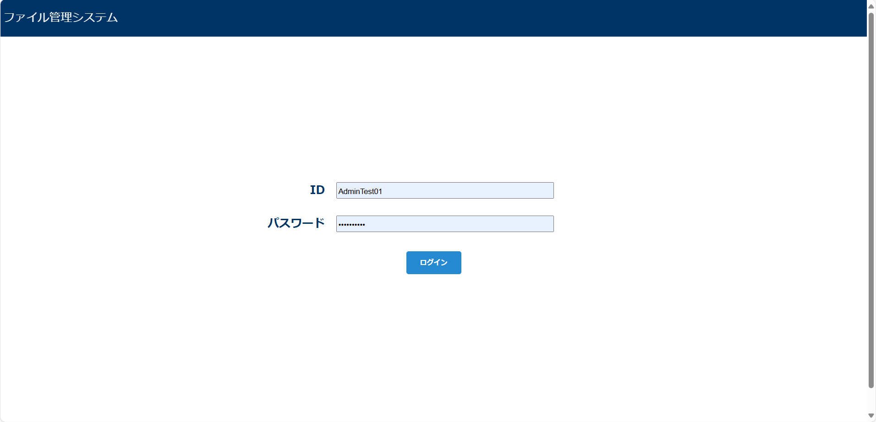
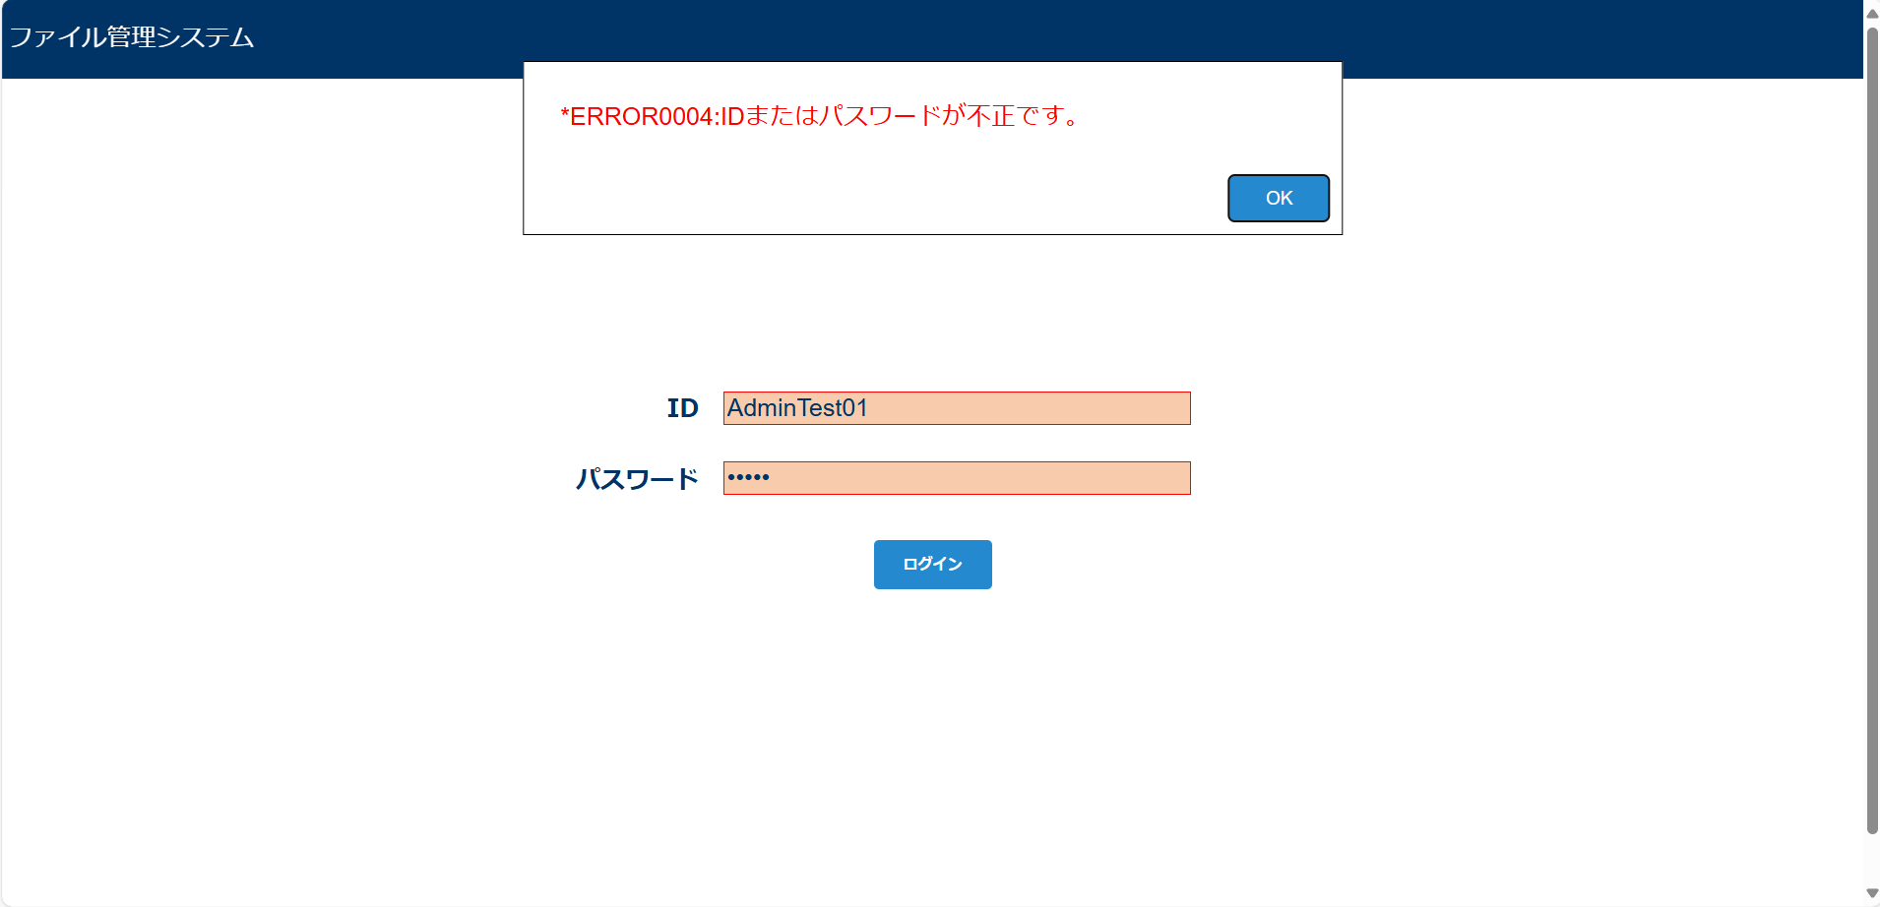
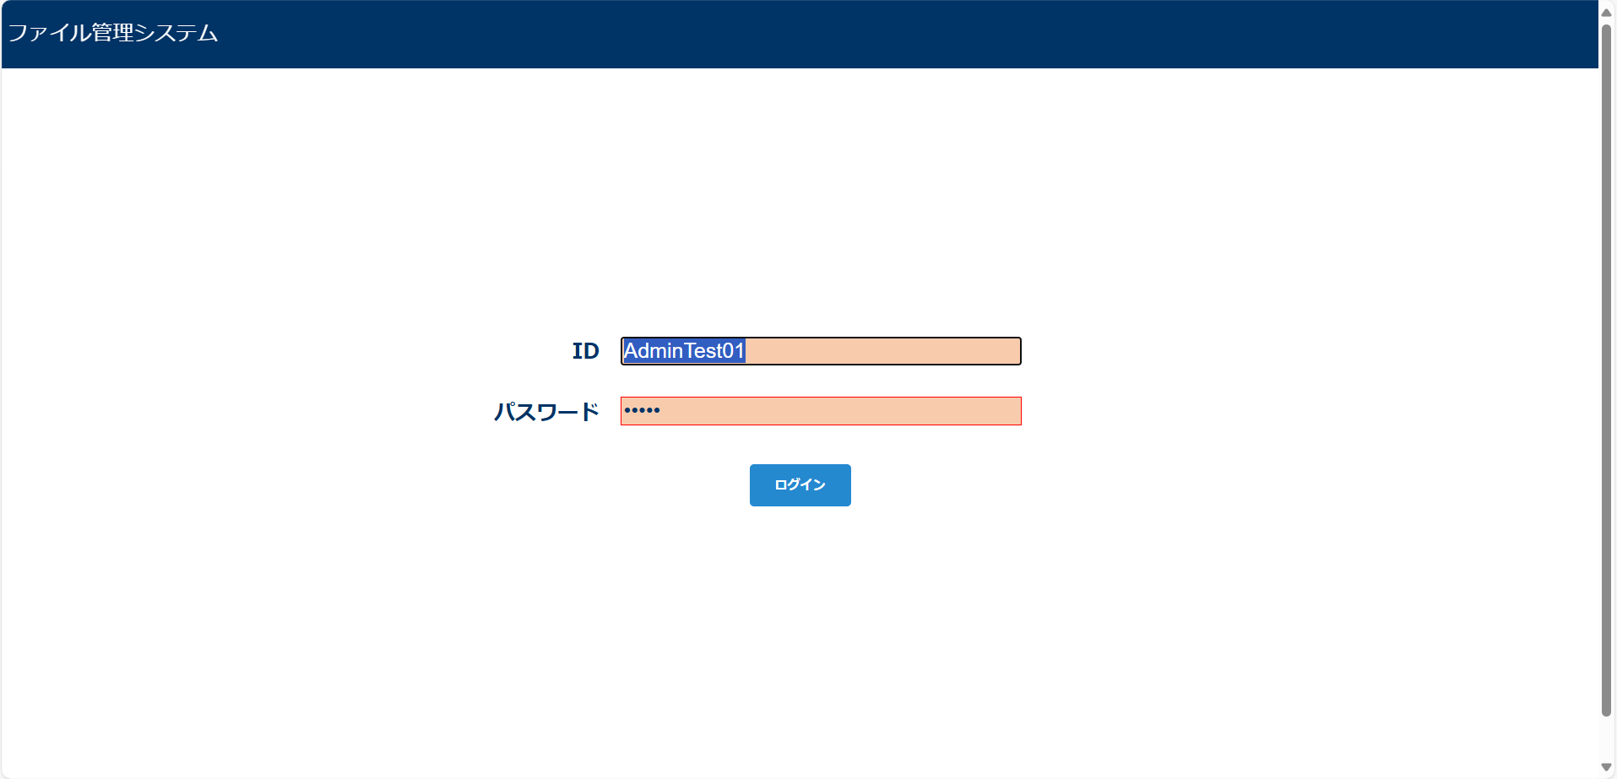

画面表示項目
No | 項目名 | データ |  |  |  | 有効 | 権限 |  | 部品 | 有桁 | 表桁 | データ型 | 文字種 | フォーマット |  | 備考
 |  | テーブル名 | フィールド名 |  |  |  | 管 | 一
初期表示
1 | ID |  |  |  |  | 〇 | 〇 | 〇 | ラベル | 20 | 20 | 文字列 | 半角
2 | テキストボックス | m_user | user_id |  |  | 〇 | 〇 | 〇 | テキストボックス |  |  |  |  |  |  | ・エラーの場合該当箇所を赤く表示 ・エラー後はテキストを全選択状態にし、即座に入力できる状態にする
3 | パスワード |  |  |  |  | 〇 | 〇 | 〇 | ラベル | 50 | 20 | 文字列 | 半角
4 | テキストボックス | m_user | password |  |  | 〇 | 〇 | 〇 | テキストボックス |  |  |  |  |  |  | エラーの場合該当箇所を赤く表示
5 | ログイン |  |  |  |  | 〇 | 〇 | 〇 | ボタン
エラーダイアログ
6 | OK |  |  |  |  | 〇 | 〇 | 〇 | ボタン

入力パラメータ
No | 項目名 | 物理名 |  | コントロール | 送信方法 |  |  | 備考

「ログイン」ボタン押下
1 | ユーザーID | userId |  | テキストボックス | POST
2 | パスワード | password |  | テキストボックス | POST

